验收
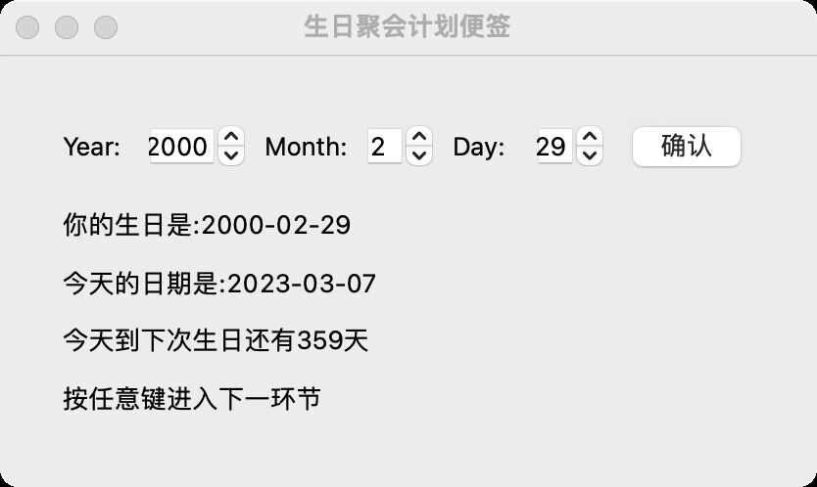
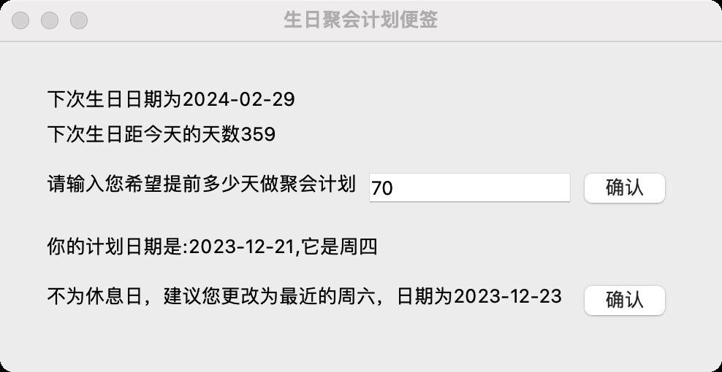
本页填写作为验收方检查他组的情况 |  |  | 共3个表格

验收方 （本组） | 小组编号 | 成员1 | 成员2 | 开发方 （他组） | 小组编号 | 成员1 | 成员2
 | 3 | 董弘禹 | 杨元钊 |  | 4 | 侯哲 | 杨宇轩

序号 | 检查方法 |  |  |  |  |  |  | 检查结果
1 | 检查界面和基础交互 |  |  |  |  |  |  | 界面设计合理，页面转跳正确，能满足需求
2 | 检查日期输入方式 |  |  |  |  |  |  | 使用三个选择框进行输入，符合要求，但在第二次输入时可以卡bug输入非法日期并崩溃
3 | 日期计算和处理（结果图见左） |  |  |  |  |  |  | 能正确计算日期，包括闰年时的特殊日期
4 | 检查注释和文档 |  |  |  |  |  |  | 相对缺乏，希望对每个函数都有注释，并补齐文档

验收结论 | 理由
验收合格 | 程序能满足需求，同时有细小bug需要改进，在注释和文档方面要加强

开发
序号 | 修改的问题 | 修改结果 | 收获的经验
1 | 代码各函数注释补全，增加可读性 | 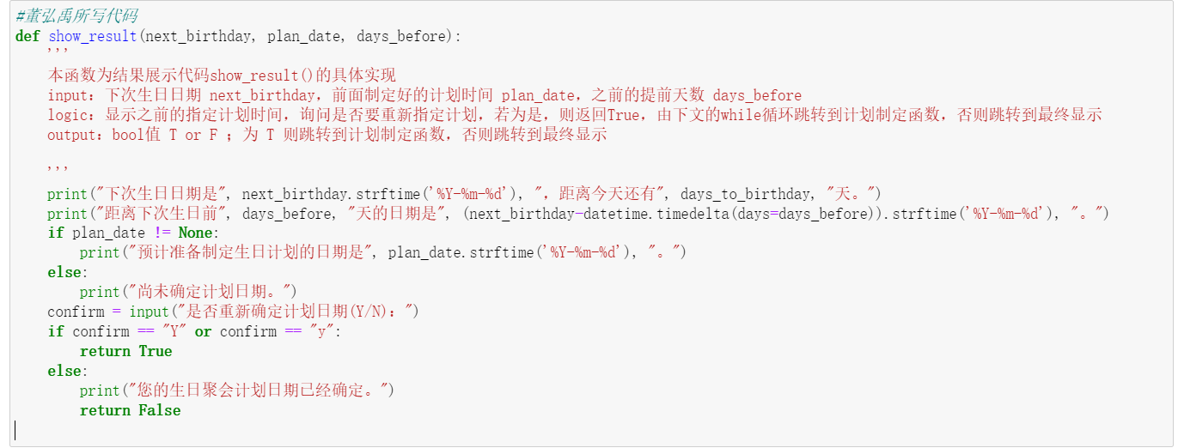 将代码分块表示，每一个函数作为一个代码块体现， 此外对主要函数加注释，以一个函数为例展示： | 在今后的软件开发中，开发者不仅要写好代码，更要让代码优美可读，要完善每个函数的注释，让别的开发者也能够轻松了解自己的代码逻辑 | 本页填写作为开发方的问题修改情况
2 | 用户文档的完善 | 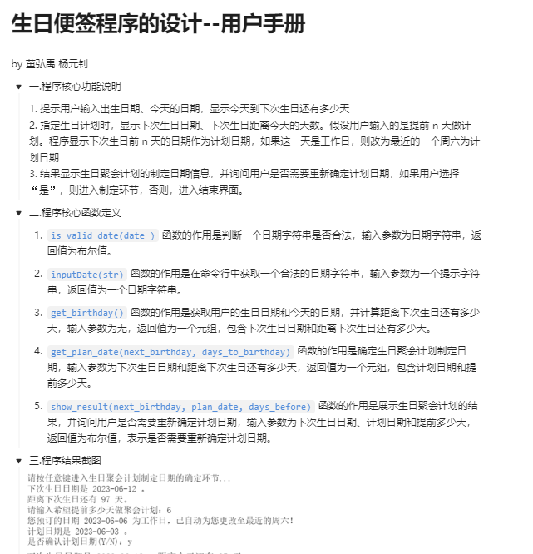 见右方图片，写明了这个程序的功能及各接口函数 | 软件＝代码+文档+数据，在今后开发的过程中要注重文档的撰写
3 | 改进非法日期判断的代码 | 之前采用如下方式判断：若日期非法，则程序直接报错，结束，现在改用print“您输入的程序非法”，后再次请求输入一个合法日期的方式去判断非法日期，代码改进为下图 | 在对于异常值的处理方面有多种方式，选择一种合适的且代价较小的方式处理异常值更好

